SISTEMA_TRANSMISION
 | REPORTE FOTOGRÁFICO - Sistema de Transmisión
Nombre de la Estacion: | Santa Eulalia
Nombre de Localidad: | SANTA EULALIA
Fecha: | 22/07/2026 - 22/07/2026
Direccion: | ASOCIACION DE VIVIENDA SAN MARTIN LT.6 / Referencia frente al grifo Petroperu
ID site: | CAC PRONATEL HUAROCHIRI
CRQ: | CRQ000000102972
Sticker Año mantenimiento |  |  | Letrero de Localidad beneficiaria o GPS
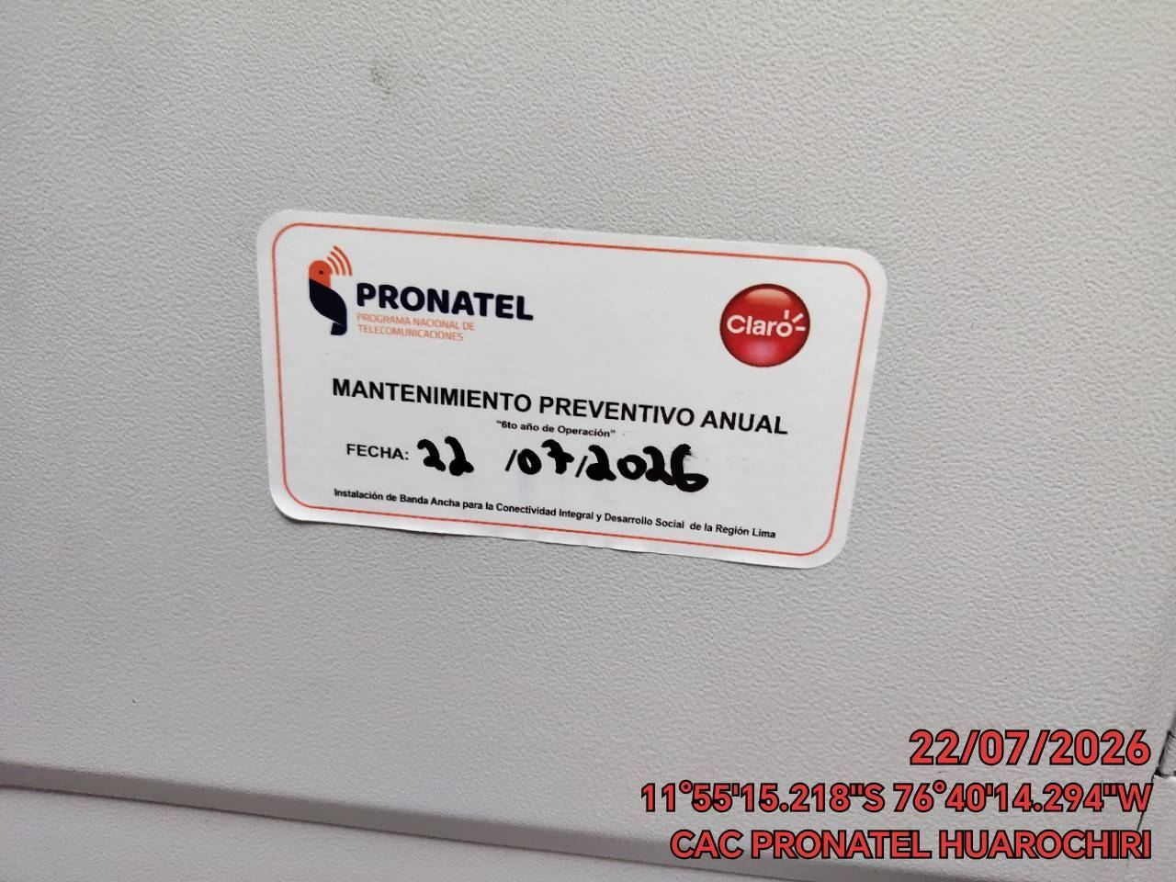 |  |  | 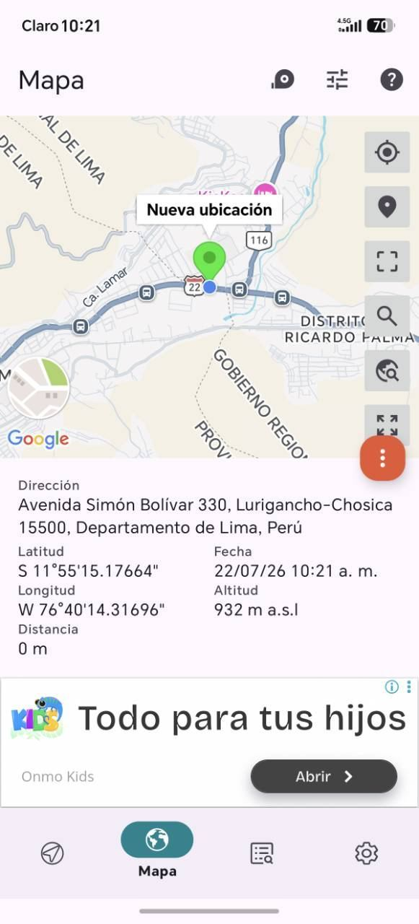

EQUIPOS BBU, ROUTER O MW: VERIFICAR ESTADO DE EQUIPOS,LED DE ALARMAS, LIMPIEZA TECNICA Y SOPLETEADO
ANTES |  | DURANTE |  | DESPUES
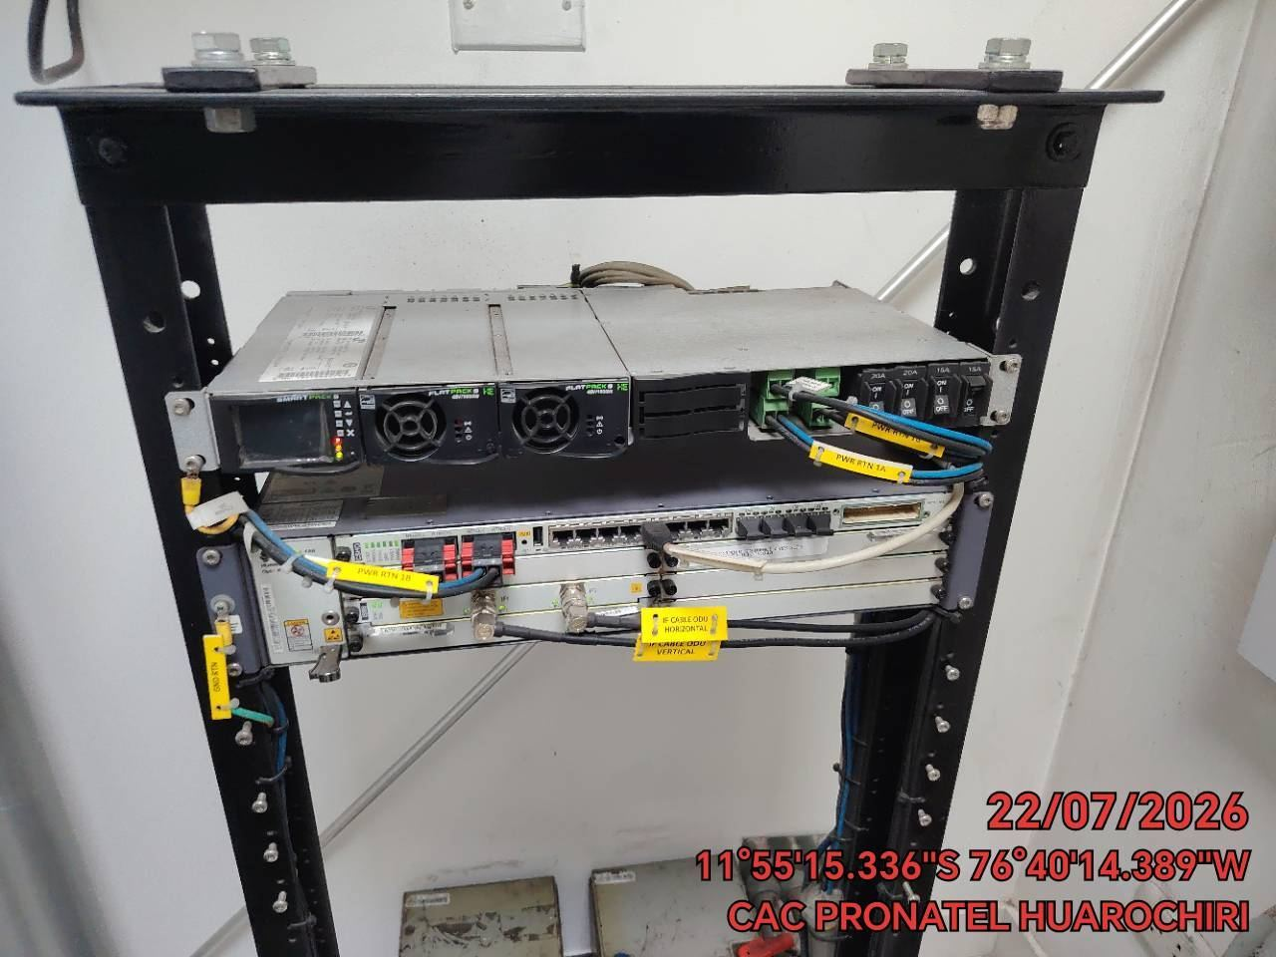 |  | 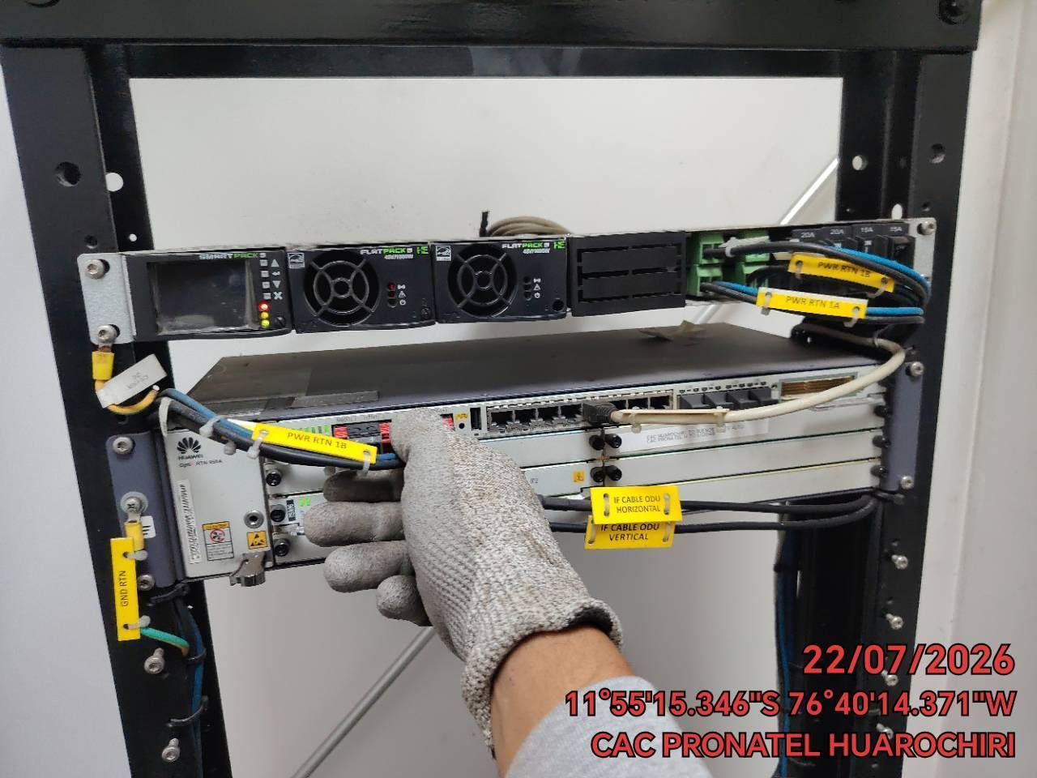 |  | 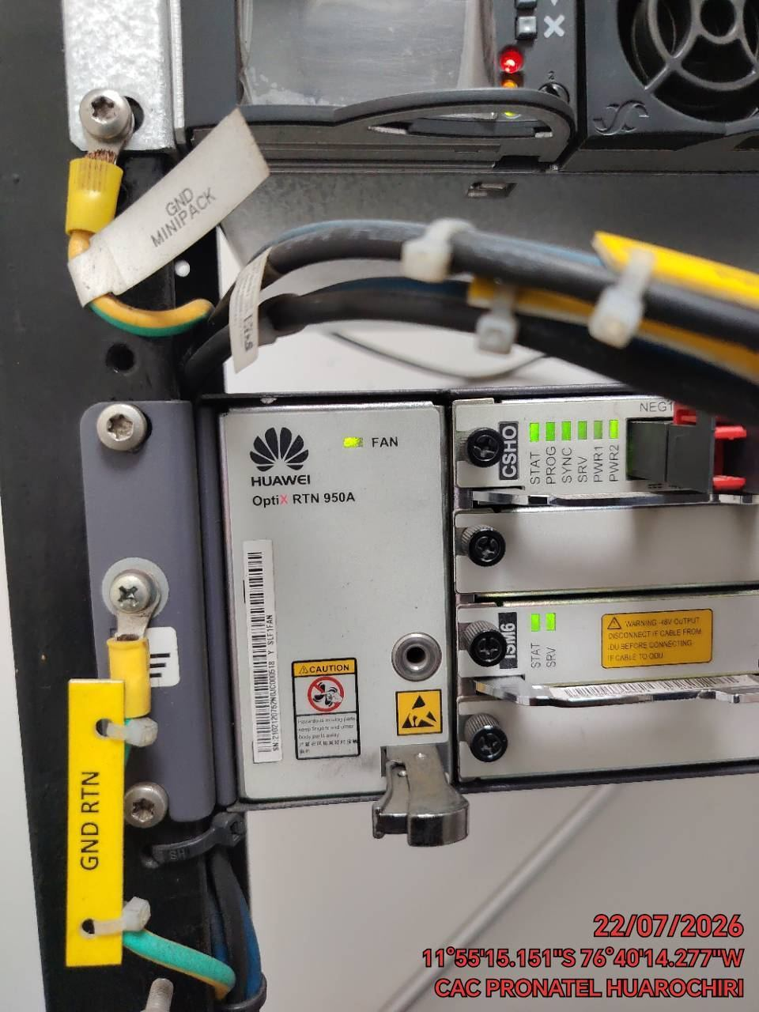

TARJETAS: AJUSTE DE ELEMENTOS Y CONEXIONES
ANTES |  | DURANTE |  | DESPUES
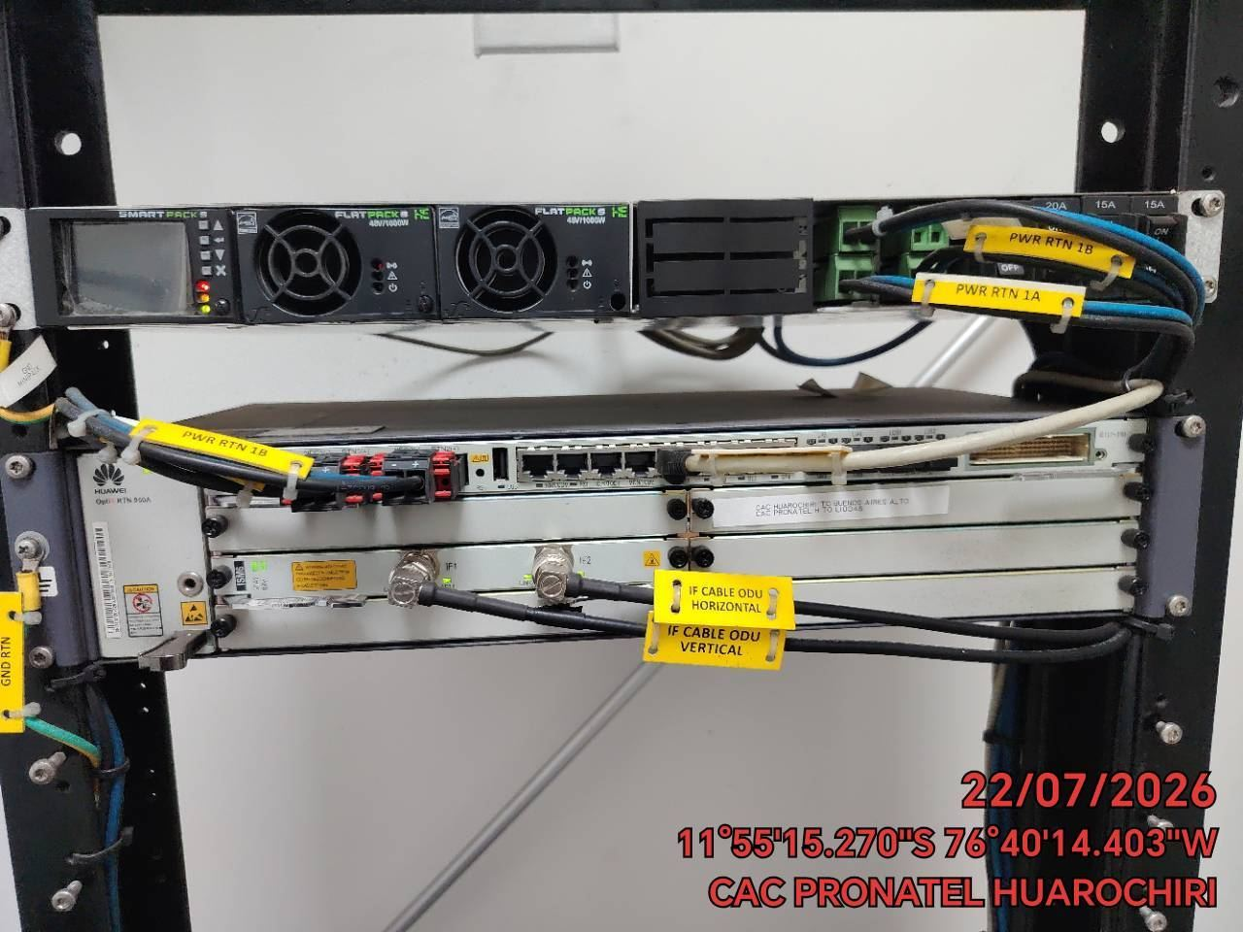 |  | 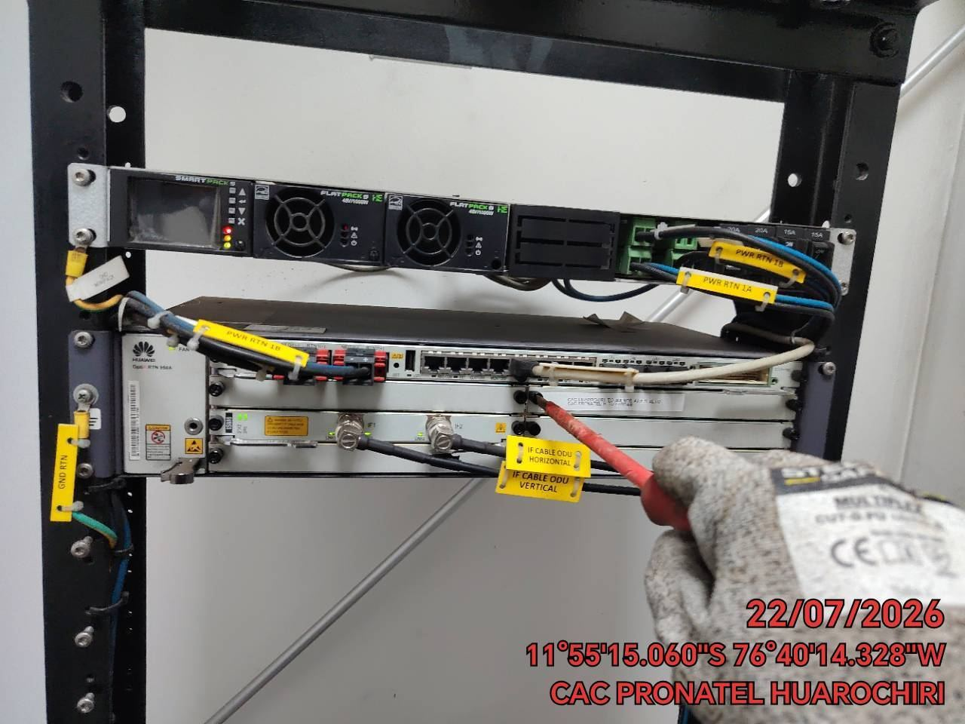 |  | 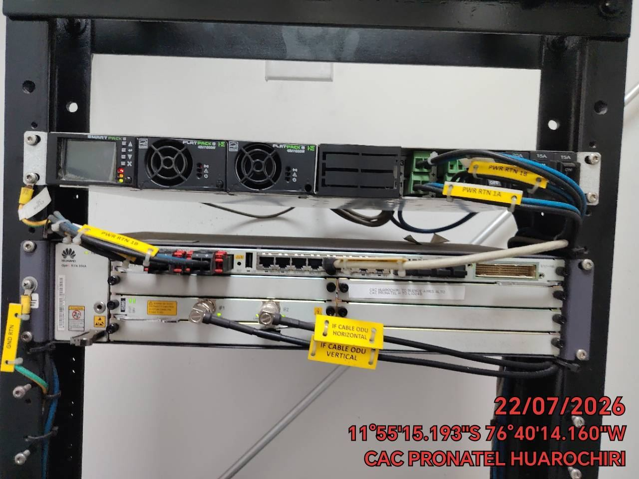

CABLES: LIMPIEZA TECNICA Y ORDENAMIENTO DE CABLES
ANTES |  | DURANTE |  | DESPUES
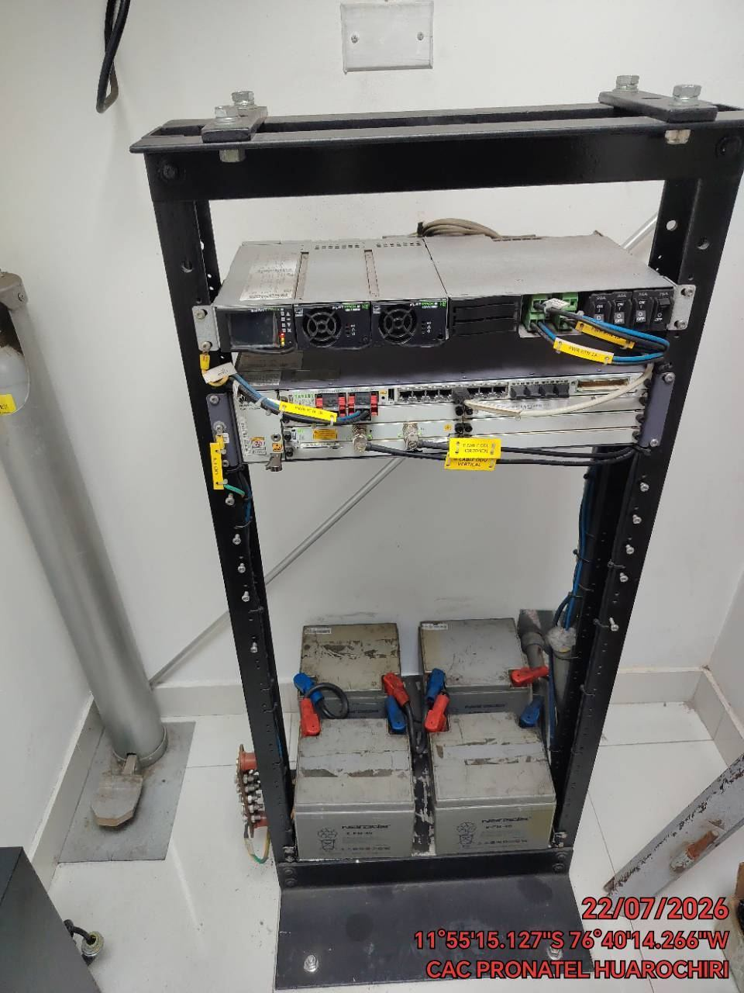 |  | 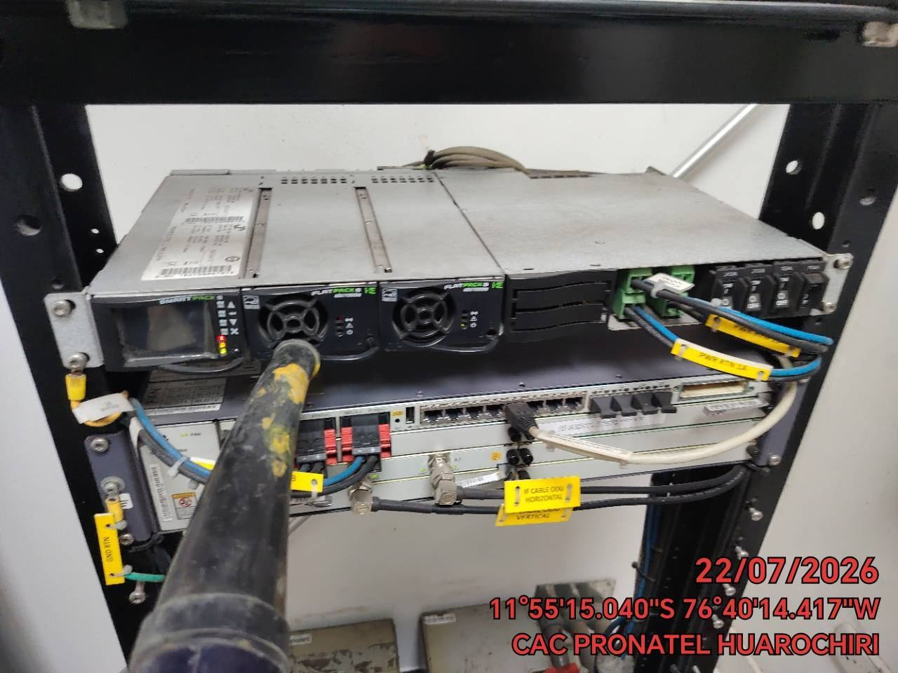 |  | 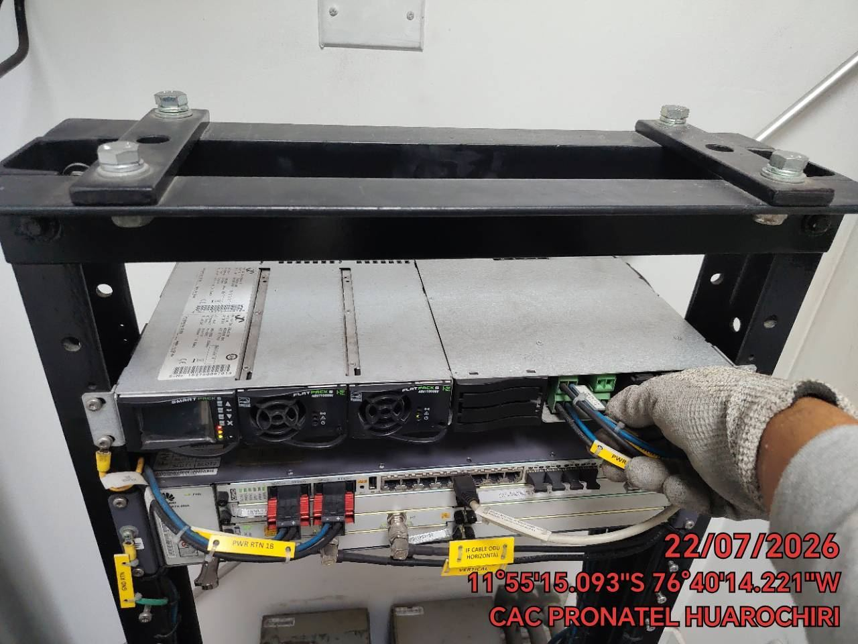

VERIFICACION Y AJUSTE DE ATERRAMIENTO
ANTES |  | DURANTE |  | DESPUES
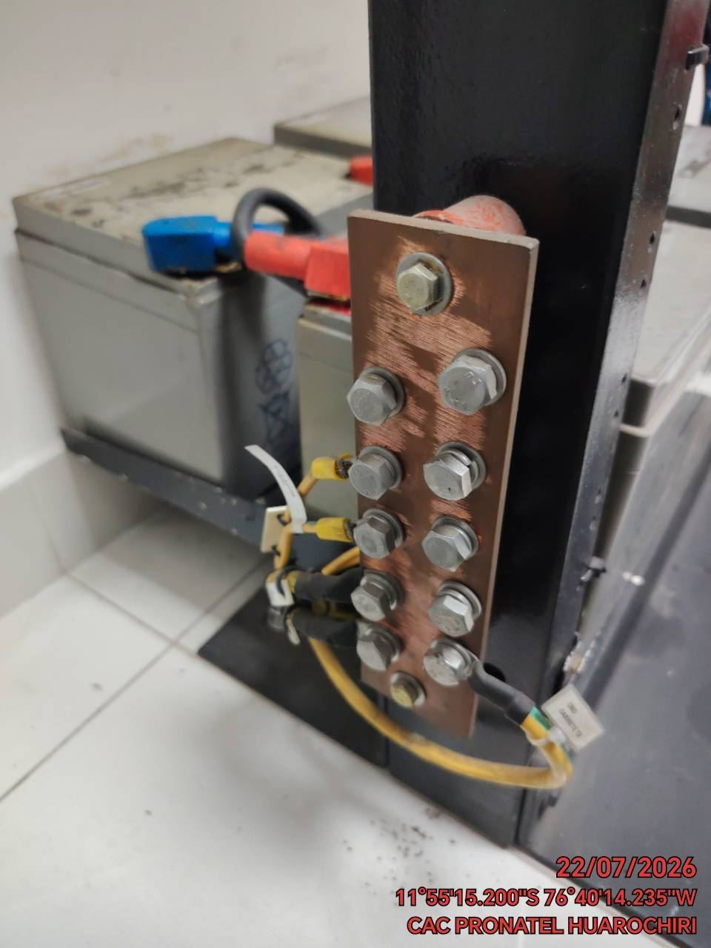 |  | 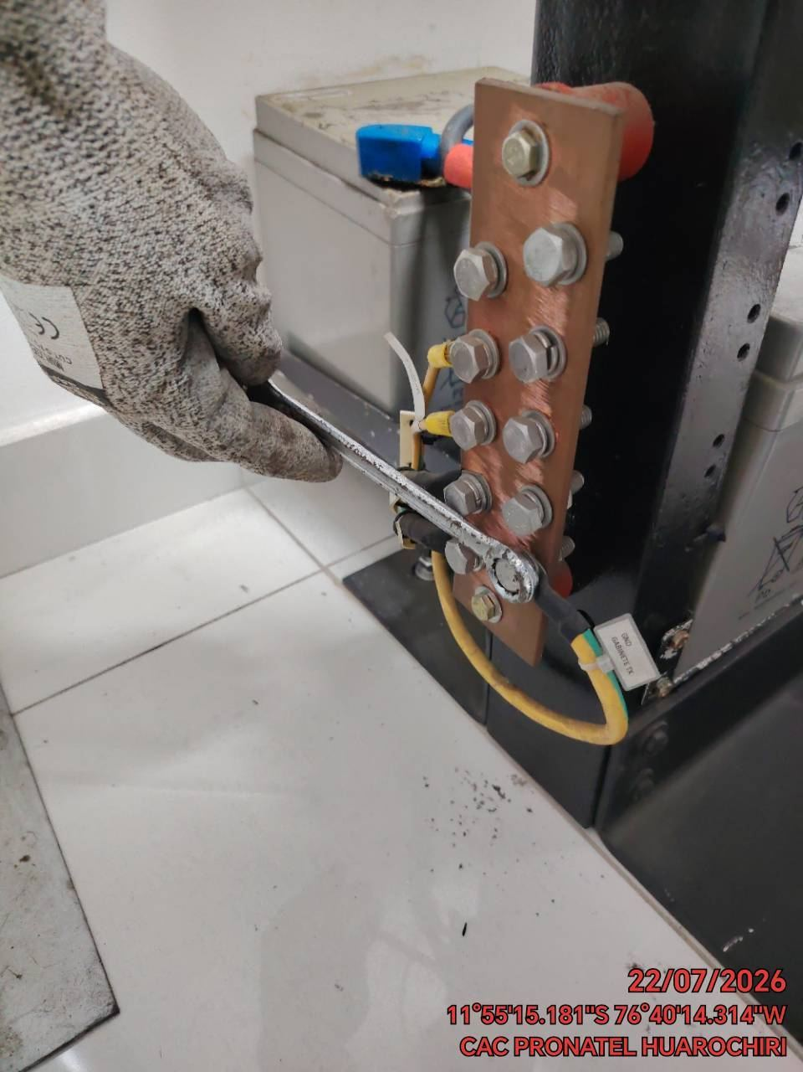 |  | 